Лист1
g | s
18 | 5

Графический метод
 | Функция 1 | Функция 2 | Функция 3 | Перпендикуляр градиента функции | Линия, проходящая через максимум
0 | 1.25 | 2.5 | -5 | 0 | 10
1 | 0.97222222222 | 2.6388888889 | -4.4444444444 | -0.27777777778 | 9.7222222222
2 | 0.69444444444 | 2.7777777778 | -3.8888888889 | -0.55555555556 | 9.4444444444
3 | 0.41666666667 | 2.9166666667 | -3.3333333333 | -0.83333333333 | 9.1666666667
4 | 0.13888888889 | 3.0555555556 | -2.7777777778 | -1.1111111111 | 8.8888888889
5 | -0.13888888889 | 3.1944444444 | -2.2222222222 | -1.3888888889 | 8.6111111111
6 | -0.41666666667 | 3.3333333333 | -1.6666666667 | -1.6666666667 | 8.3333333333
7 | -0.69444444444 | 3.4722222222 | -1.1111111111 | -1.9444444444 | 8.0555555556
8 | -0.97222222222 | 3.6111111111 | -0.55555555556 | -2.2222222222 | 7.7777777778
9 | -1.25 | 3.75 | 0 | -2.5 | 7.5
10 | -1.5277777778 | 3.8888888889 | 0.55555555556 | -2.7777777778 | 7.2222222222
11 | -1.8055555556 | 4.0277777778 | 1.1111111111 | -3.0555555556 | 6.9444444444
12 | -2.0833333333 | 4.1666666667 | 1.6666666667 | -3.3333333333 | 6.6666666667
13 | -2.3611111111 | 4.3055555556 | 2.2222222222 | -3.6111111111 | 6.3888888889
14 | -2.6388888889 | 4.4444444444 | 2.7777777778 | -3.8888888889 | 6.1111111111
15 | -2.9166666667 | 4.5833333333 | 3.3333333333 | -4.1666666667 | 5.8333333333
16 | -3.1944444444 | 4.7222222222 | 3.8888888889 | -4.4444444444 | 5.5555555556
17 | -3.4722222222 | 4.8611111111 | 4.4444444444 | -4.7222222222 | 5.2777777778
18 | -3.75 | 5 | 5 | -5 | 5
19 | -4.0277777778 | 5.1388888889 | 5.5555555556 | -5.2777777778 | 4.7222222222
20 | -4.3055555556 | 5.2777777778 | 6.1111111111 | -5.5555555556 | 4.4444444444
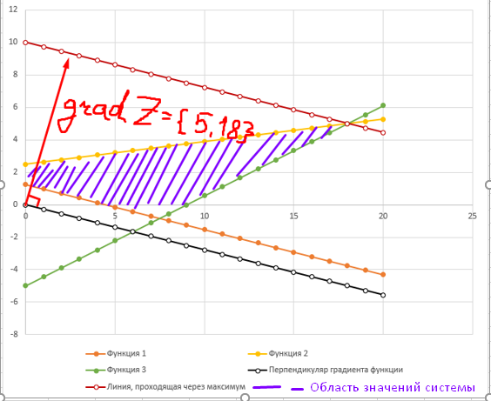

 |  |  |  |  | Препендикуляр к градиенту | Перпендикуляр + 10 (параллельный перенос)
 | 0 | 1.25 | 2.5 | -5 | 0 | 10
 | 1 | 0.97222222222 | 2.6388888889 | -4.4444444444 | -0.27777777778 | 9.7222222222
 | 2 | 0.69444444444 | 2.7777777778 | -3.8888888889 | -0.55555555556 | 9.4444444444
 | 3 | 0.41666666667 | 2.9166666667 | -3.3333333333 | -0.83333333333 | 9.1666666667
 | 4 | 0.13888888889 | 3.0555555556 | -2.7777777778 | -1.1111111111 | 8.8888888889
 | 5 | -0.13888888889 | 3.1944444444 | -2.2222222222 | -1.3888888889 | 8.6111111111
 | 6 | -0.41666666667 | 3.3333333333 | -1.6666666667 | -1.6666666667 | 8.3333333333
 | 7 | -0.69444444444 | 3.4722222222 | -1.1111111111 | -1.9444444444 | 8.0555555556
 | 8 | -0.97222222222 | 3.6111111111 | -0.55555555556 | -2.2222222222 | 7.7777777778
 | 9 | -1.25 | 3.75 | 0 | -2.5 | 7.5
 | 10 | -1.5277777778 | 3.8888888889 | 0.55555555556 | -2.7777777778 | 7.2222222222
 | 11 | -1.8055555556 | 4.0277777778 | 1.1111111111 | -3.0555555556 | 6.9444444444
 | 12 | -2.0833333333 | 4.1666666667 | 1.6666666667 | -3.3333333333 | 6.6666666667
 | 13 | -2.3611111111 | 4.3055555556 | 2.2222222222 | -3.6111111111 | 6.3888888889
 | 14 | -2.6388888889 | 4.4444444444 | 2.7777777778 | -3.8888888889 | 6.1111111111
 | 15 | -2.9166666667 | 4.5833333333 | 3.3333333333 | -4.1666666667 | 5.8333333333
 | 16 | -3.1944444444 | 4.7222222222 | 3.8888888889 | -4.4444444444 | 5.5555555556
 | 17 | -3.4722222222 | 4.8611111111 | 4.4444444444 | -4.7222222222 | 5.2777777778
 | 18 | -3.75 | 5 | 5 | -5 | 5
 | 19 | -4.0277777778 | 5.1388888889 | 5.5555555556 | -5.2777777778 | 4.7222222222
 | 20 | -4.3055555556 | 5.2777777778 | 6.1111111111 | -5.5555555556 | 4.4444444444

